统计
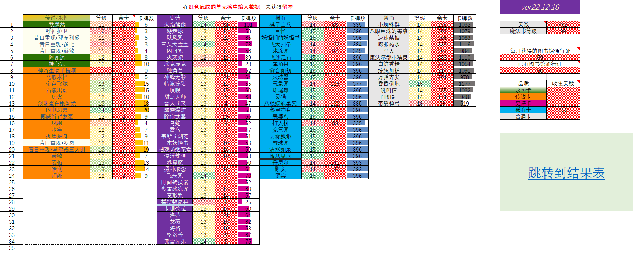
统计表 |  |  |  |  |  |  |  |  |  |  |  |  |  |  |  |  | ver23.02.22
 | 传说/永恒 | 等级 | 余卡 | 卡牌数 | 史诗 | 等级 | 余卡 | 卡牌数 | 稀有 | 等级 | 余卡 | 卡牌数 | 普通 | 等级 | 余卡 | 卡牌数
1 | 默默然 | 11 | 2 | 6 | 火焰熊熊 | 15 |  | 110 | 棋子士兵 | 15 |  | 396 | 小蜘蛛群 | 15 |  | 1177 | 天数 | 528
2 | 呼神护卫 | 11 | 0 | 4 | 游走球 | 13 | 20 | 63 | 巨怪 | 15 |  | 396 | 八眼巨蛛的毒液 | 15 |  | 1177 | 魔法书等级 | 100
3 | 昔日重现•邓布利多 | 12 |  | 7 | 飓风咒 | 13 | 28 | 71 | 妖怪们的妖怪书 | 15 |  | 396 | 速速禁锢 | 14 | 400 | 1177
4 | 昔日重现•多比 | 11 | 1 | 5 | 三头犬宝宝 | 14 | 12 | 82 | 飞天扫帚 | 15 |  | 396 | 膨胀药水 | 15 |  | 1177
5 | 昔日重现•赫敏 | 11 | 0 | 4 | 闪回咒 | 14 | 7 | 77 | 冰冻咒 | 14 | 144 | 396 | 马人 | 14 | 400 | 1177 | 每月获得的图书馆通行证
6 | 阿瓦达 | 12 | 1 | 8 | 火灰蛇 | 13 | 1 | 44 | 飞沙走石 | 15 |  | 396 | 康沃尔郡小精灵 | 15 |  | 1177 | 61
7 | 摧心咒 | 12 | 4 | 11 | 欣克庞克 | 12 | 3 | 30 | 犀角兽 | 15 |  | 396 | 白鲜香精 | 15 |  | 1177 | 已有图书馆通行证
8 | 马形水怪 | 12 |  | 7 | 独角兽 | 13 | 21 | 64 | 愈合如初 | 15 |  | 396 | 统统加护 | 15 |  | 1177 | 92
9 | 驺吾 | 9 | 2 | 3 | 神锋无影 | 14 | 5 | 75 | 火螃蟹 | 15 |  | 396 | 万弹齐发 | 15 |  | 1177
10 | 金色飞贼 | 13 | 5 | 17 | 特波疣猪 | 13 | 16 | 59 | 气象咒 | 15 |  | 396 | 昏昏倒地 | 15 |  | 1177 | 品质 | 收集天数
11 | 石墩出动 | 13 | 6 | 18 | 嗅嗅 | 13 | 24 | 67 | 炸尾螺 | 15 |  | 396 | 吼叫信 | 14 | 400 | 1177 | 永恒卡
12 | 厉火 | 12 | 3 | 10 | 甜点大师 | 14 | 16 | 86 | 灵猫 | 15 |  | 396 | 门钥匙 | 14 | 400 | 1177 | 传说卡
13 | 神奇生物手提箱 | 11 | 0 | 4 | 雪人飞来 | 13 | 12 | 55 | 八眼蜘蛛巢穴 | 14 | 144 | 396 | 带翼弹弓 | 13 | 294 | 785 | 史诗卡
14 | 澳洲蛋白眼幼龙 | 13 | 7 | 19 | 霹雳爆炸 | 13 | 20 | 63 | 盔甲护身 | 15 |  | 396 |  |  |  |  | 稀有卡 | 456
15 | 闪电风暴 | 14 | 5 | 25 | 除你武器 | 14 | 4 | 74 | 恶婆鸟 | 15 |  | 396 |  |  |  |  | 普通卡 | 500
16 | 挪威脊背龙蛋 | 12 | 2 | 9 | 鸟蛇 | 13 | 14 | 57 | 打人柳 | 15 |  | 396
17 | 凤凰 | 11 | 0 | 4 | 雷鸟 | 13 | 12 | 55 | 充气咒 | 15 |  | 396
18 | 水牢 | 12 | 0 | 7 | 韦斯莱烟花 | 13 | 14 | 57 | 云雾飘渺 | 15 |  | 396 |  |  |  |  | 跳转到结果表
19 | 火遁护身 | 12 | 2 | 9 | 三本妖怪书 | 13 | 14 | 57 | 雪球咒 | 15 |  | 396
20 | 昔日重现•罗恩 | 13 | 0 | 12 | 把戏坊烟花盒 | 13 | 20 | 63 | 清水如泉 | 15 |  | 396
21 | 昔日重现•马尔福三人组 | 14 | 2 | 22 | 漂浮炸弹 | 13 | 18 | 61 | 随从显形 | 15 |  | 396
22 | 赫敏 | 12 | 1 | 8 | 卷翼魔 | 13 | 15 | 58 | 丹尼尔 | 15 |  | 396
23 | 麦格 | 13 | 3 | 15 | 摄神取念 | 13 | 22 | 65 | 凯文 | 15 |  | 396
24 | 哈利 | 13 | 6 | 18 | 狼牙飞碟 | 6 | 6 | 7 | 罗宾 | 15 |  | 396
25 | 卢娜 | 12 | 4 | 11 | 飞来咒 | 14 | 4 | 74
26 |  |  |  |  | 时间转换器 | 13 | 18 | 61
27 |  |  |  |  | 多重冰冻咒 | 13 | 21 | 64
28 |  |  |  |  | 变形咒 | 13 | 21 | 64
29 |  |  |  |  | 摇摆蝎尾兽 | 11 | 17 | 34
30 |  |  |  |  | 卡珊德拉 | 14 | 2 | 72 |  |  |  |  | 在红色底纹的单元格中输入数据，未获得留空
31 |  |  |  |  | 洛蒂 | 13 | 32 | 75
32 |  |  |  |  | 艾薇 | 13 | 32 | 75
33 |  |  |  |  | 海格 | 13 | 20 | 63
34 |  |  |  |  | 格洛普 | 14 | 8 | 78
35 |  |  |  |  | 弗雷兄弟 | 14 | 8 | 78
36
37
38

 | 样例：

